行政事業レビューシート
 |  |  |  |  |  |  |  |  |  |  |  |  |  |  |  | 事業番号 |  |  |  | 2021 |  |  |  | - | 文科 |  |  |  | - | 20 |  |  | - | 0445
令和3年度行政事業レビューシート |  |  |  |  |  |  |  |  |  |  |  |  |  |  |  |  |  |  |  |  |  |  |  | （ | 文部科学省 |  |  |  |  |  |  |  |  |  |  |  | ）
事業名 |  |  |  |  | ユネスコ事業への協力 |  |  |  |  |  |  |  |  |  |  |  | 担当部局庁 |  |  |  | 国際統括官付 |  |  |  |  |  |  |  |  |  |  | 作成責任者
事業開始年度 |  |  |  |  | 平成23年度 |  |  |  |  | 事業終了 （予定）年度 |  |  |  | 終了予定なし |  |  | 担当課室 |  |  |  | 国際統括官付 |  |  |  |  |  |  |  |  |  |  | 国際戦略企画官 石田 善顕
会計区分 |  |  |  |  | 一般会計
根拠法令 （具体的な 条項も記載） |  |  |  |  | ユネスコ活動に関する法律（第３条） |  |  |  |  |  |  |  |  |  |  |  | 関係する 計画、通知等 |  |  |  | -
主要政策・施策 |  |  |  |  | - |  |  |  |  |  |  |  |  |  |  |  | 主要経費 |  |  |  | その他の事項経費
事業の目的 （目指す姿を簡潔に。3行程度以内） |  |  |  |  | ユネスコへの信託基金の拠出を通じ、教育・科学・文化等の分野における協力事業を戦略的・重点的に推進することにより、我が国の影響力の強化及び国際社会でのプレゼンスの向上を図るとともに、SDGｓ達成に向けた国際貢献・協力を推進する。
事業概要 （5行程度以内。別添可） |  |  |  |  | ユネスコに対して、「アジア太平洋地域教育協力信託基金」、「ＳＤＧｓ達成に向けたＥＳＤ信託基金拠出金」（令和２年度まで）、「SDGs実現のための教育プログラム戦略支援信託基金」（令和３年度）、「ユネスコ地球規模の課題の解決のための科学技術事業信託基金」、「ユネスコ『世界の記憶』信託基金」を拠出し、ユネスコを通じた加盟国に対する教育、科学、コミュニケーション分野における協力事業を実施する。
実施方法 |  |  |  |  | その他
予算額・ 執行額 （単位:百万円） |  |  |  |  |  |  |  |  |  |  |  | 平成30年度 |  |  | 令和元年度 |  |  |  |  | 令和2年度 |  |  |  |  |  | 令和3年度 |  |  |  |  |  |  | 令和4年度要求
 |  |  |  |  | 予算の状況 |  | 当初予算 |  |  |  |  | 206 |  |  | 200 |  |  |  |  | 200 |  |  |  |  |  | 200 |  |  |  |  |  |  | 210
 |  |  |  |  |  |  | 補正予算 |  |  |  |  | - |  |  | - |  |  |  |  | - |  |  |  |  |  | -
 |  |  |  |  |  |  | 前年度から繰越し |  |  |  |  | - |  |  | - |  |  |  |  | - |  |  |  |  |  | - |  |  |  |  |  |  | -
 |  |  |  |  |  |  | 翌年度へ繰越し |  |  |  |  | - |  |  | - |  |  |  |  | - |  |  |  |  |  | -
 |  |  |  |  |  |  | 予備費等 |  |  |  |  | - |  |  | - |  |  |  |  | - |  |  |  |  |  | -
 |  |  |  |  |  |  | 計 |  |  |  |  | 206 |  |  | 200 |  |  |  |  | 200 |  |  |  |  |  | 200 |  |  |  |  |  |  | 210
 |  |  |  |  | 執行額 |  |  |  |  |  |  | 206 |  |  | 200 |  |  |  |  | 200
 |  |  |  |  | 執行率（％） |  |  |  |  |  |  | 100% |  |  | 100% |  |  |  |  | 100%
 |  |  |  |  | 当初予算＋補正予算に対する執行額の割合（％） |  |  |  |  |  |  | 100% |  |  | 100% |  |  |  |  | 100%
令和3・4年度 予算内訳 （単位：百万円） |  |  |  |  | 歳出予算目 |  |  |  |  |  |  | 令和3年度当初予算 |  |  | 令和4年度要求 |  |  |  |  | 主な増減理由
 |  |  |  |  | ユネスコ事業等拠出金 |  |  |  |  |  |  | 150 |  |  | 160 |  |  |  |  | ※金額は単位未満四捨五入して記載していることから、合計が一致しない場合がある。
 |  |  |  |  | 政府開発援助ユネスコ事業等拠出金 |  |  |  |  |  |  | 50 |  |  | 50

 |  |  |  |  | 計 |  |  |  |  |  |  | 200 |  |  | 210
成果目標及び 成果実績 （アウトカム） |  |  |  |  | 定量的な成果目標 |  |  |  |  |  |  | 成果指標 |  |  |  |  |  | 単位 |  |  | 平成30年度 |  |  | 令和元年度 |  |  |  | 令和2年度 |  |  |  | 中間目標 |  |  | 目標最終年度
 |  |  |  |  |  |  |  |  |  |  |  |  |  |  |  |  |  |  |  |  |  |  |  |  |  |  |  |  |  |  |  | 3 |  | 年度 | - | 年度
 |  |  |  |  | 邦人専門職員の維持増強 |  |  |  |  |  |  | ユネスコにおける邦人職員数（専門職以上） |  |  |  |  | 成果実績 | 人 |  |  | 32 |  |  | 33 |  |  |  | 36 |  |  |  | - |  |  | -
 |  |  |  |  |  |  |  |  |  |  |  |  |  |  |  |  | 目標値 | 人 |  |  | 35 |  |  | 35 |  |  |  | 40 |  |  |  | 40 |  |  | -
 |  |  |  |  |  |  |  |  |  |  |  |  |  |  |  |  | 達成度 | ％ |  |  | 91 |  |  | 94 |  |  |  | 90 |  |  |  | - |  |  | -
根拠として用いた 統計・データ名 （出典） |  |  |  |  | ユネスコ人事部作成資料

成果目標及び 成果実績 （アウトカム） |  |  |  |  | 定量的な成果目標 |  |  |  |  |  |  | 成果指標 |  |  |  |  |  | 単位 |  |  | 平成30年度 |  |  | 令和元年度 |  |  |  | 令和2年度 |  |  |  | 中間目標 |  |  | 目標最終年度
 |  |  |  |  |  |  |  |  |  |  |  |  |  |  |  |  |  |  |  |  |  |  |  |  |  |  |  |  |  |  |  | 3 |  | 年度 | - | 年度
 |  |  |  |  | 邦人幹部職員の維持増強 |  |  |  |  |  |  | ユネスコにおける邦人幹部職員数（D1以上）の邦人職員数に対する割合 |  |  |  |  | 成果実績 | ％ |  |  | 4 |  |  | 6 |  |  |  | 5 |  |  |  | - |  |  | -
 |  |  |  |  |  |  |  |  |  |  |  |  |  |  |  |  | 目標値 | ％ |  |  | 4 |  |  | 4 |  |  |  | 3 |  |  |  | 3 |  |  | -
 |  |  |  |  |  |  |  |  |  |  |  |  |  |  |  |  | 達成度 | ％ |  |  | 100 |  |  | 165 |  |  |  | 179 |  |  |  | - |  |  | -
根拠として用いた 統計・データ名 （出典） |  |  |  |  | ユネスコ人事部作成資料

成果目標及び 成果実績 （アウトカム） |  |  |  |  | 定量的な成果目標 |  |  |  |  |  |  | 成果指標 |  |  |  |  |  | 単位 |  |  | 平成30年度 |  |  | 令和元年度 |  |  |  | 令和2年度 |  |  |  | 中間目標 |  |  | 目標最終年度
 |  |  |  |  |  |  |  |  |  |  |  |  |  |  |  |  |  |  |  |  |  |  |  |  |  |  |  |  |  |  |  | 3 |  | 年度 | - | 年度
 |  |  |  |  | 本事業の成果を普及・推進していくことで、我が国の当該地域における貢献度を示す |  |  |  |  |  |  | 本事業によって作成された成果物や事業報告書の数 |  |  |  |  | 成果実績 | 件 |  |  | 14 |  |  | 65 |  |  |  | 112 |  |  |  | - |  |  | -
 |  |  |  |  |  |  |  |  |  |  |  |  |  |  |  |  | 目標値 | 件 |  |  | 25 |  |  | 25 |  |  |  | 32 |  |  |  | 80 |  |  | -
 |  |  |  |  |  |  |  |  |  |  |  |  |  |  |  |  | 達成度 | ％ |  |  | 56 |  |  | 260 |  |  |  | 350 |  |  |  | - |  |  | -
根拠として用いた 統計・データ名 （出典） |  |  |  |  | ユネスコ本部作成事業報告書（目標値は、事業につき１成果物を想定）

活動指標及び 活動実績 （アウトプット） |  |  |  |  | 活動指標 |  |  |  |  |  |  |  |  |  |  |  |  | 単位 |  |  | 平成30年度 |  |  | 令和元年度 |  |  |  | 令和2年度 |  |  |  | 3年度 活動見込 |  |  | 4年度 活動見込
 |  |  |  |  | ユネスコの教育・科学・情報・コミュニケーション分野の課題解決に向けて実施した事業数 |  |  |  |  |  |  |  |  |  |  |  | 活動実績 | 件 |  |  | 19 |  |  | 16 |  |  |  | 13 |  |  |  | - |  |  | -
 |  |  |  |  |  |  |  |  |  |  |  |  |  |  |  |  | 当初見込み | 件 |  |  | 15 |  |  | 20 |  |  |  | 20 |  |  |  | 15 |  |  | -
単位当たり コスト |  |  |  |  | 算出根拠 |  |  |  |  |  |  |  |  |  |  |  |  | 単位 |  |  | 平成30年度 |  |  | 令和元年度 |  |  |  | 令和2年度 |  |  |  | 3年度活動見込
 |  |  |  |  | 各年度の拠出額／各年度の実施事業数 |  |  |  |  |  |  |  |  |  |  |  | 単位当たり コスト | 百万 |  |  | 11 |  |  | 13 |  |  |  | 15 |  |  |  | 13
 |  |  |  |  |  |  |  |  |  |  |  |  |  |  |  |  | 計算式 | 百万円/件数 |  |  | 206/19 |  |  | 200/16 |  |  |  | 200/13 |  |  |  | 200/15
政策評価、新経済・財政再生計画との関係 |  | 政策評価 | 政策 |  | 13 豊かな国際社会の構築に資する国際交流・協力の推進
 |  |  | 施策 |  | 13-2 国際協力の推進
 |  |  | 測定指標 |  | 定量的指標 |  |  |  |  |  |  |  |  |  |  |  |  | 単位 |  |  | 平成30年度 |  |  | 令和元年度 |  |  |  | 令和2年度 |  |  |  | 中間目標 |  |  | 目標年度
 |  |  |  |  |  |  |  |  |  |  |  |  |  |  |  |  |  |  |  |  |  |  |  |  |  |  |  |  |  |  |  | 3 |  | 年度 | - | 年度
 |  |  |  |  | 日本ユネスコ国内委員会ホームページへのアクセス数 |  |  |  |  |  |  |  |  |  |  |  | 実績値 | 件 |  |  | 27,044 |  |  | 42,623 |  |  |  | 38,541 |  |  |  | - |  |  | -
 |  |  |  |  |  |  |  |  |  |  |  |  |  |  |  |  | 目標値 | 件 |  |  | - |  |  | - |  |  |  | 46,885 |  |  |  | 56,262 |  |  | -
 |  |  |  |  | 定性的指標 |  |  |  |  |  |  |  | 目標 |  |  |  |  | 目標年度 |  |  | 施策の進捗状況（目標）

 |  |  |  |  | - |  |  |  |  |  |  |  | - |  |  |  |  | - |  |  | -

 |  |  |  |  |  |  |  |  |  |  |  |  |  |  |  |  |  |  |  |  | 施策の進捗状況（実績）
 |  |  |  |  |  |  |  |  |  |  |  |  |  |  |  |  |  |  |  |  | -

 |  |  | 本事業の成果と上位施策・測定指標との関係
 |  |  | ユネスコへの信託基金の拠出を通じ、教育・科学・文化等の分野における協力事業を戦略的・重点的に推進し、我が国の影響力の強化及び国際社会でのプレゼンスの向上を図るとともに、ユネスコの優先分野に関する事業の実施に協力することにより、上位施策の達成目標である国際的な取組への日本の貢献や国際協力の推進に寄与している。

 |  |  | KPI (第一階層） |  | ＫＰＩ （第一階層） |  |  |  |  |  |  |  |  |  |  |  |  | 単位 |  |  | 計画開始時 |  |  | 2年度 |  |  |  | 3年度 |  |  |  | 中間目標 |  |  | 目標最終年度
 |  |  |  |  |  |  |  |  |  |  |  |  |  |  |  |  |  |  |  |  | - | 年度 |  |  |  |  |  |  |  |  |  | - |  | 年度 | - | 年度
 |  |  |  |  | - |  |  |  |  |  |  |  |  |  |  |  | 成果実績 | - |  |  | - |  |  | - |  |  |  | - |  |  |  | - |  |  | -
 |  |  |  |  |  |  |  |  |  |  |  |  |  |  |  |  | 目標値 | - |  |  | - |  |  | - |  |  |  | - |  |  |  | - |  |  | -
 |  |  |  |  |  |  |  |  |  |  |  |  |  |  |  |  | 達成度 | ％ |  |  | - |  |  | - |  |  |  | - |  |  |  | - |  |  | -
 |  |  | KPI (第二階層） |  | ＫＰＩ （第二階層） |  |  |  |  |  |  |  |  |  |  |  |  | 単位 |  |  | 計画開始時 |  |  | 2年度 |  |  |  | 3年度 |  |  |  | 中間目標 |  |  | 目標最終年度
 |  |  |  |  |  |  |  |  |  |  |  |  |  |  |  |  |  |  |  |  | - | 年度 |  |  |  |  |  |  |  |  |  | - |  | 年度 | - | 年度
 |  |  |  |  | - |  |  |  |  |  |  |  |  |  |  |  | 成果実績 | - |  |  | - |  |  | - |  |  |  | - |  |  |  | - |  |  | -
 |  |  |  |  |  |  |  |  |  |  |  |  |  |  |  |  | 目標値 | - |  |  | - |  |  | - |  |  |  | - |  |  |  | - |  |  | -
 |  |  |  |  |  |  |  |  |  |  |  |  |  |  |  |  | 達成度 | ％ |  |  | - |  |  | - |  |  |  | - |  |  |  | - |  |  | -
 |  |  | 本事業の成果と取組事項・KPIとの関係
 |  |  | -

事業所管部局による点検・改善
 |  | 項 目 |  |  |  |  |  |  |  |  |  |  |  |  |  |  |  |  |  | 評 価 |  | 評価に関する説明
国費投入の必要性 |  | 事業の目的は国民や社会のニーズを的確に反映しているか。 |  |  |  |  |  |  |  |  |  |  |  |  |  |  |  |  |  | ○ |  | 国際社会における我が国の影響力の強化やプレゼンスの向上に寄与するとともに、世界共通の課題である持続可能な社会の発展に貢献するなど、国民のニーズや社会のニーズを反映している。
 |  | 地方自治体、民間等に委ねることができない事業なのか。 |  |  |  |  |  |  |  |  |  |  |  |  |  |  |  |  |  | ○ |  | ユネスコの専門性、知見を生かし、我が国が実施してきた人材育成、研究事業等の成果を踏まえつつ、持続可能な社会の発展に寄与するため、引き続き国が世界の情勢を鑑みながら実施すべき事業である。
 |  | 政策目的の達成手段として必要かつ適切な事業か。政策体系の中で優先度の高い事業か。 |  |  |  |  |  |  |  |  |  |  |  |  |  |  |  |  |  | ○ |  | ユネスコは、教育、科学、文化を担当する唯一の国際機関であり、先進国、発展途上国を含む193カ国が加盟国であることも踏まえると、国際社会において我が国のプレゼンスを示す上でユネスコの事業実施に貢献することは重要である。
事業の効率性 |  | 競争性が確保されているなど支出先の選定は妥当か。 |  |  |  |  |  |  |  |  |  |  |  |  |  |  |  |  |  | ‐
 |  |  | 一般競争契約、指名競争契約又は随意契約（企画競争）による支出のうち、一者応札又は一者応募となったものはないか。 |  |  |  |  |  |  |  |  |  |  |  |  |  |  |  |  | 無
 |  |  | 競争性のない随意契約となったものはないか。 |  |  |  |  |  |  |  |  |  |  |  |  |  |  |  |  | 無
 |  | 受益者との負担関係は妥当であるか。 |  |  |  |  |  |  |  |  |  |  |  |  |  |  |  |  |  | ‐
 |  | 単位当たりコスト等の水準は妥当か。 |  |  |  |  |  |  |  |  |  |  |  |  |  |  |  |  |  | ○ |  | 国連の専門機関であるユネスコを通じた支援であり、我が方の会計年度ごとに計上される予算を適切に拠出している。
 |  | 資金の流れの中間段階での支出は合理的なものとなっているか。 |  |  |  |  |  |  |  |  |  |  |  |  |  |  |  |  |  | ‐
 |  | 費目・使途が事業目的に即し真に必要なものに限定されているか。 |  |  |  |  |  |  |  |  |  |  |  |  |  |  |  |  |  | ○ |  | 我が国及びユネスコ本部は、各事業をモニタリングするとともに、毎年開催される本信託基金レビュー会合において、基金の運用及び事業の進捗・成果について厳正に審査するなど、その必要性は適切にチェックされている。
 |  | 不用率が大きい場合、その理由は妥当か。（理由を右に記載） |  |  |  |  |  |  |  |  |  |  |  |  |  |  |  |  |  | ‐
 |  | 繰越額が大きい場合、その理由は妥当か。（理由を右に記載） |  |  |  |  |  |  |  |  |  |  |  |  |  |  |  |  |  | ‐
 |  | その他コスト削減や効率化に向けた工夫は行われているか。 |  |  |  |  |  |  |  |  |  |  |  |  |  |  |  |  |  | ○ |  | ユネスコ本部（財務管理部）による活動支出のチェックが行われるなど、ユネスコ本部においても、コスト削減、効率化の工夫はなされている。
事業の有効性 |  | 成果実績は成果目標に見合ったものとなっているか。 |  |  |  |  |  |  |  |  |  |  |  |  |  |  |  |  |  | ○ |  | 令和２年度は新型コロナウィルス感染症の影響で、ウェビナーが多く、動画等のオンラインの成果物が増えたことにより、成果目標を大きく上回る成果実績を上げている。
 |  | 事業実施に当たって他の手段・方法等が考えられる場合、それと比較してより効果的あるいは低コストで実施できているか。 |  |  |  |  |  |  |  |  |  |  |  |  |  |  |  |  |  | ○ |  | ユネスコは国連機関のうち、教育・科学等を所掌する専門機関である。その専門性や、現地の情勢を把握している地域事務所を通じて事業を実施することは効果的であるため、信託基金による拠出金は有効性が高い。
 |  | 活動実績は見込みに見合ったものであるか。 |  |  |  |  |  |  |  |  |  |  |  |  |  |  |  |  |  | ○ |  | コストの効率化等を図りながら、活動見込み以上の実績をあげている。
 |  | 整備された施設や成果物は十分に活用されているか。 |  |  |  |  |  |  |  |  |  |  |  |  |  |  |  |  |  | ○ |  | 我が国の拠出金等を通じて行った事業の成果については、ユネスコ加盟国の関係者に共有されることで、活用されている。
関連事業 |  | 関連する事業がある場合、他部局・他府省等と適切な役割分担を行っているか。（役割分担の具体的な内容を各事業の右に記載）
 |  | 所管府省名 |  |  | 事業番号 |  |  |  |  |  | 事業名

点検・改善結果 |  | 点検結果 |  |  | 本事業は、ユネスコへの信託基金の拠出を通じて、世界平和の確立と人類の福祉への貢献というユネスコの理念に貢献することで、我が国が国際社会において主導的役割を果たすことを目指すものである。本信託基金事業の実施が我が国のプレゼンスを高めるとともに、ユネスコ事業の滞りない実施に貢献しているといえる。
 |  | 改善の 方向性 |  |  | 引き続き信託基金の拠出による事業の実施を進めることが肝要であるが、より効果的な事業の実施のために、ユネスコ事務局に効率的な事業の実施を依頼するとともに、拠出先とのコミュニケーションを充実させることで、成果物や事業報告書の提出を求めていくこととする。また本事業の効果を確認し、その成果を広く頒布できるよう、フォローアップを行うよう努める。
外部有識者の所見
外部有識者点検対象外
行政事業レビュー推進チームの所見
現状通り |  |  |  | この事業は、引き続き拠出先とのコミュニケーションを充実させ、本事業の当該地域における貢献度を図るべき成果物や事業報告書の提出を求め、本事業の効果を確認し、その成果を広く頒布できるよう努めるべきである。
所見を踏まえた改善点/概算要求における反映状況
現状通り |  |  |  | -
備考

関連する過去のレビューシートの事業番号
平成22年度 |  |  | -
平成23年度 |  |  | 新3-0006
平成24年度 |  |  | 17
平成25年度 |  |  | 440
平成26年度 |  |  | 436
平成27年度 |  |  | 431
平成28年度 |  |  | 414
平成29年度 |  |  | 422
平成30年度 |  |  | 426
令和元年度 |  |  | 文部科学省 |  |  | - |  |  | 0419
令和2年度 |  |  | 文部科学省 |  |  | - |  |  | 0420
資金の流れ （資金の受け取り先が何を行っているかについて補足する） （単位：百万円） |  |  |  |  | ※令和2年度実績を記入。執行実績がない新規事業、新規要求事業については現時点で予定やイメージを記入。
 |  |  |  |  | なお、金額は単位未満四捨五入して記載していることから、合計が一致しない場合がある。
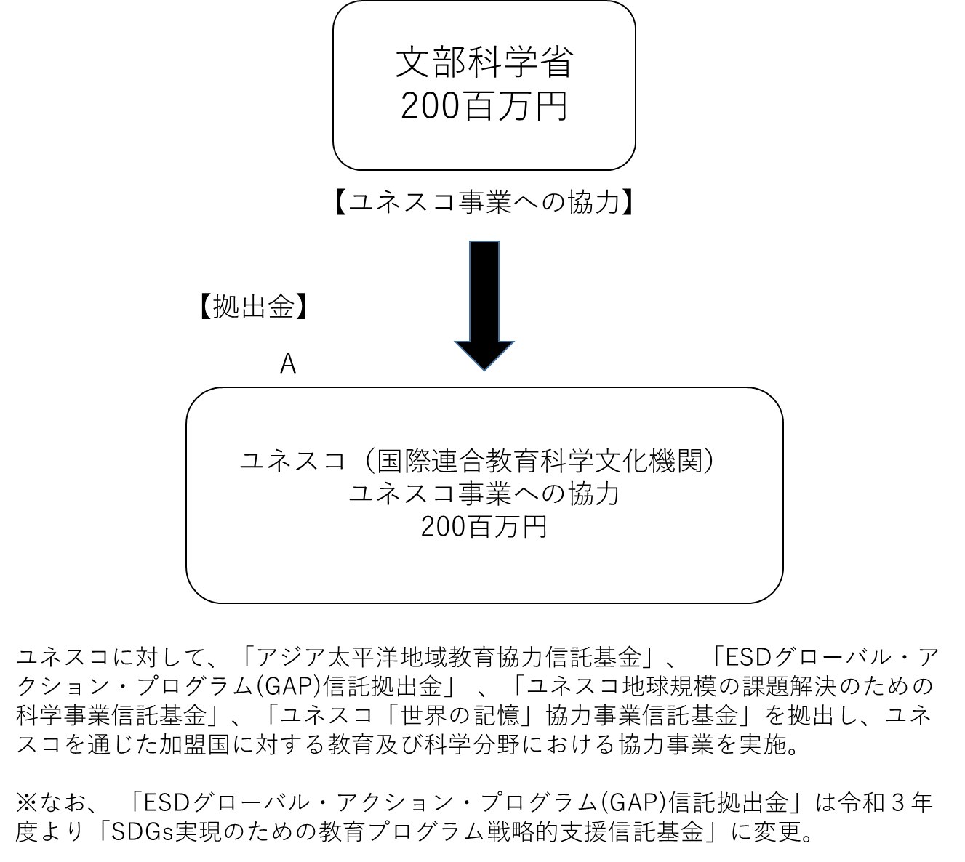

費目・使途 （「資金の流れ」においてブロックごとに最大の金額が支出されている者について記載する。費目と使途の双方で実情が分かるように記載） |  |  |  |  | A.ユネスコ（国際連合教育科学文化機関） |  |  |  |  |  |  |  |  |  |  |  |  |  | B.
 |  |  |  |  | 費 目 |  |  |  | 使 途 |  |  |  |  |  |  |  | 金 額 (百万円） |  | 費 目 |  |  |  | 使 途 |  |  |  |  |  |  |  |  |  |  |  | 金 額 (百万円）
 |  |  |  |  | 拠出金 |  |  |  | ユネスコ事業への協力 |  |  |  |  |  |  |  | 200
 |  |  |  |  | 計 |  |  |  |  |  |  |  |  |  |  |  | 200 |  | 計 |  |  |  |  |  |  |  |  |  |  |  |  |  |  |  | 0

 | 支出先上位１０者リスト
 | A.
 |  | 支 出 先 |  |  |  |  |  | 法 人 番 号 |  |  |  | 業 務 概 要 |  |  |  |  | 支 出 額 （百万円） |  | 契約方式等 |  |  |  | 入札者数 （応募者数） |  |  |  | 落札率 |  |  |  | 一者応札・一者応募又は 競争性のない随意契約となった 理由及び改善策 （支出額10億円以上）
1 |  | ユネスコ（国際連合教育科学文化機関） |  |  |  |  |  | - |  |  |  | ユネスコ事業への協力（拠出金） |  |  |  |  | 200 |  | その他 |  |  |  | - |  |  |  | - |  |  |  | -

 | 国庫債務負担行為等による契約先上位10者リスト
 |  | ﾌﾞﾛｯｸ 名 | 契 約 先 |  |  |  |  | 法 人 番 号 |  |  |  | 業 務 概 要 |  |  |  |  | 契約額 （百万円） |  | 契約方式 |  |  |  | 入札者数 （応募者数） |  |  |  | 落札率 |  |  |  | 一者応札・一者応募又は 競争性のない随意契約となった理由及び改善策 （契約額10億円以上）
...

